サイトマップ構造図
サイトマップ構造図
共通情報 | システム名 | 学内交流サイト | 作成者 | 鈴木功太郎
 | 工程名 | システム設計 | 作成日付 | 2023-05-11
 | ドキュメント名 | 学内交流サイト システム設計 | バージョン | v1.0
書誌情報 | 書誌名称 | サイトマップ構成図 | 更新者
 | 概要 | 学内交流サイトのサイトマップ構成図を示す | 更新日付

ホーム画面

ログイン機能について
メッセージ機能について
投稿機能について

ログイン画面
メッセージ一覧画面
投稿画面

新規登録画面
メッセージ画面
マイページ画面

画面遷移図
画面遷移図
共通情報 | システム名 | 学校交流サイト | 作成者 | 平 京太朗
 | 工程名 | システム設計 | 作成日付 | 2023-04-28
 | ドキュメント名 | 学校交流サイト システム設計書 | バージョン | v1.0
書誌情報 | 書誌名称 | 画面遷移図 | 更新者
 | 概要 | 学校交流サイトの画面遷移図を示す | 更新日付

ログイン画面
新規登録画面

メッセージ一覧画面
ホーム画面
メッセージ画面

投稿画面

マイページ画面

(G-2)ログイン画面
画面レイアウト定義
共通情報 | システム名 | 学内交流サイト |  |  |  | 作成者 | 堀内
 | 工程名 | システム設計 |  |  |  | 作成日付 | 2023-04-28
①
 | ドキュメント名 | 学内交流サイト システム設計書 |  |  |  | バージョン | v1.0
書誌情報 | 画面ID | G-2 |  |  |  | 更新者
 | 画面の名称 | ログイン画面 |  |  |  | 更新日付
 | 概要 | 学内交流サイトのログイン画面を示す
レイアウト図 |  |  | 識別ID | ラベル | 画面部品の種類 | 表示範囲 | 画面部品の説明
 |  |  | ① | ロゴ | 画像 | - | ロゴ画像を表示
 |  |  | ② | 学籍番号 | テキストボックス | - | 学籍番号を入力するテキストボックス
 |  |  | ③ | パスワード | テキストボックス | - | パスワードを入力するテキストボックス
 |  |  | ④ | ログイン | ボタン | - | ホーム画面へ遷移する
 |  |  | ⑤ | または | 文字列表示 | 全角3文字 | 案内を表示
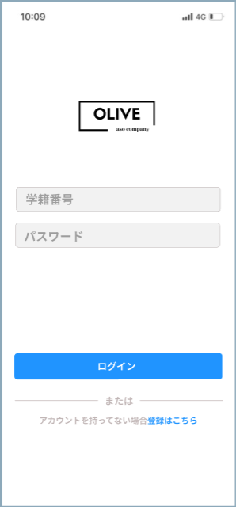
 |  |  | ⑥ | アカウント登録 | 文字列表示 | 全角１３文字 | 案内を表示
 |  |  | ⑦ | 登録はこちら | リンク | 全角６文字 | 新規登録画面へ遷移する

①

②

③

 |  |  | 操作手順

④
 |  |  |  | 1.学籍番号を入力する
 |  |  |  | 2.パスワードを入力する
 |  |  |  | 3．ログインボタンを押下
 |  |  |  | ⇒ホームへ遷移する
⑤

⑥
⑦

(G-3)新規登録画面
画面レイアウト定義
共通情報 | システム名 | 学内交流サイト |  |  |  | 作成者 | 平 京太朗
 | 工程名 | システム設計 |  |  |  | 作成日付 | 2023-04-28
①
 | ドキュメント名 | 学内交流サイト システム設計書 |  |  |  | バージョン | v1.0
書誌情報 | 画面ID | G-3 |  |  |  | 更新者
 | 画面の名称 | 新規登録画面 |  |  |  | 更新日付
 | 概要 | 学内交流サイトの新規登録画面を示す
レイアウト図 |  |  | 識別ID | ラベル | 画面部品の種類 | 表示範囲 | 画面部品の説明
 |  |  | ① | 戻る | ボタン | - | ログイン画面へ遷移する
 |  |  | ② | ロゴ | 画像 | - | ロゴ画像を表示
①
 |  |  | ③ | メールアドレス | テキストボックス | - | メールアドレスを半角で入力
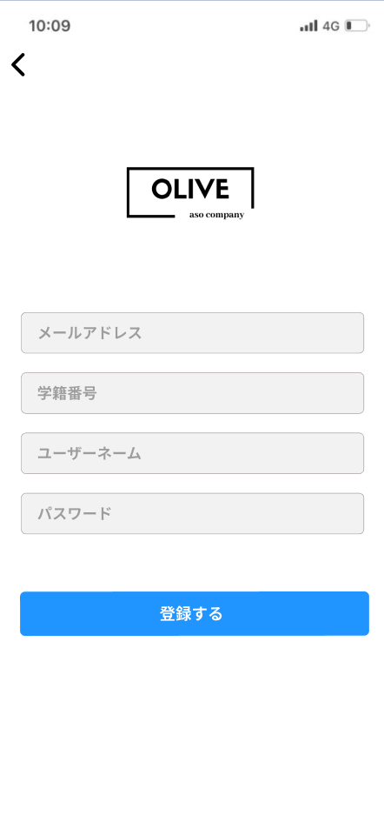
 |  |  | ④ | 学籍番号 | テキストボックス | - | 学籍番号を半角で入力
 |  |  | ⑤ | ユーザーネーム | テキストボックス | - | ユーザーネームを入力
②
 |  |  | ⑥ | パスワード | テキストボックス | - | パスワードを半角で入力
 |  |  | ⑦ | 登録する | ボタン | - | 新規登録完了後、ホーム画面へ遷移する

③

④

⑤

⑥
 |  |  | 操作手順

 |  |  | 1 | メールアドレスを入力する
 |  |  | 2 | 学籍番号を入力する
 |  |  | 3 | ユーザーネームを入力する
 |  |  | 4 | パスワードを入力する
 |  |  | 5 | 確認後「登録する」ボタン押下する
 |  |  |  | ⇒新規登録完了後、ホーム画面へ遷移する

(G-1)ホーム画面
画面レイアウト定義
共通情報 | システム名 | 学内交流サイト |  |  |  | 作成者 | 鈴木功太郎
 | 工程名 | システム設計 |  |  |  | 作成日付 | 2023-04-28
①
 | ドキュメント名 | 学内交流サイト システム設計書 |  |  |  | バージョン | v1.0
書誌情報 | 画面ID | G-1 |  |  |  | 更新者
 | 画面の名称 | ホーム画面 |  |  |  | 更新日付
 | 概要 | 学内交流サイトのホーム画面を示す
レイアウト図 |  |  | 識別ID | ラベル | 画面部品の種類 | 表示範囲 | 画面部品の説明
 |  |  | ① | ロゴ | 画像 | - | ロゴ画像を表示
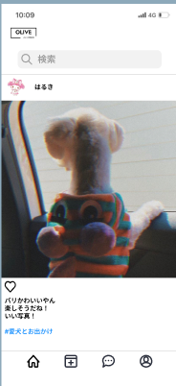
①
 |  |  | ② | 検索 | テキストボックス | - | 検索を入力するテキストボックス
 |  |  | ③ | アイコン | 画像 | - | アイコン画像を表示
 |  |  | ④ | ユーザーネーム | 文字列表示 | 全角２０文字 | ユーザーネームを表示
 |  |  | ⑤ | 画像 | 画像 | - | 画像を表示
②
 |  |  | ⑥ | いいね！ | ボタン | - | 「いいね！」をする
 |  |  | ⑦ | コメント | 文字列表示 | 全角300文字 | コメントを表示
③
 |  |  | ⑧ | ホーム | ボタン | - | 現画面なので、何も起こらない
④
⑤
 |  |  | ⑨ | 投稿 | ボタン | - | 投稿画面へ遷移する
 |  |  | ⑩ | メッセージ | ボタン | - | メッセージ画面へ遷移する
 |  |  | ⑪ | マイページ | ボタン | - | マイページ画面へ遷移する

 |  |  | 操作手順

 |  |  |  | ヘッダーの説明

⑥
 |  |  |  | ホーム画面へ遷移する
 |  |  |  | 投稿画面へ遷移する
 |  |  |  | メッセージ画面へ遷移する
 |  |  |  | マイページ画面へ遷移する

 |  |  |  | ※以降ページでは省略する
⑦
⑪
⑨
⑩
⑧

(G-4)メッセージ一覧画面
画面レイアウト定義
共通情報 | システム名 | 学内交流サイト |  |  |  | 作成者 | 外山千春
 | 工程名 | システム設計 |  |  |  | 作成日付 | 2023-05-11
①
 | ドキュメント名 | 学内交流サイト システム設計書 |  |  |  | バージョン | v1.0
書誌情報 | 画面ID | G-4 |  |  |  | 更新者
 | 画面の名称 | メッセージ一覧画面 |  |  |  | 更新日付
 | 概要 | 学内交流サイトのメッセージ一覧画面を示す
レイアウト図 |  |  | 識別ID | ラベル | 画面部品の種類 | 表示範囲 | 画面部品の説明
 |  |  | ① | ロゴ | 画像 | - | ロゴ画像を表示
①
 |  |  | ② | 検索 | テキストボックス | - | 検索を入力するテキストボックス
 |  |  | ③ | アイコン | 画像 | - | アイコン画像を表示
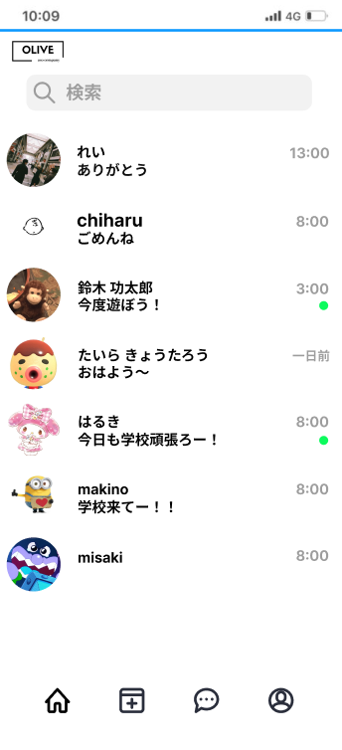
 |  |  | ④ | ユーザーネーム | 文字列表示 | 全角２０文字 | ユーザーネームを表示
②
 |  |  | ⑤ | 最新メッセージ | 文字列表示 | 全角１５文字 | 最新のメッセージを表示
 |  |  | ⑥ | 最新メッセージの時間 | 文字列表示 | 半角５文字 | 最新のメッセージの時間を表示
⑥
 |  |  | ⑦ | 未読マーク | 画像 | - | 未読のメッセージがある場合表示
③
 |  |  | ⑧ | ホーム | ボタン | - | ホーム画面へ遷移する
 |  |  | ⑨ | 投稿 | ボタン | - | 投稿画面へ遷移する
 |  |  | ⑩ | メッセージ | ボタン | - | 現画面なので、何も起こらない
 |  |  | ⑪ | マイページ | ボタン | - | マイページ画面へ遷移する

④
⑦

⑤

 |  |  | 操作手順

 |  |  | 1 | 検索ボックスでユーザーネームを検索できる
 |  |  | 2 | ユーザーを押下する
 |  |  |  | ⇒メッセージ画面へ遷移する

⑪
⑧
⑨
⑩

(G-5)メッセージ画面
画面レイアウト定義
共通情報 | システム名 | 学内交流サイト |  |  |  | 作成者 | 外山千春
 | 工程名 | システム設計 |  |  |  | 作成日付 | 2023-05-11
①
 | ドキュメント名 | 学内交流サイト システム設計書 |  |  |  | バージョン | v1.0
書誌情報 | 画面ID | G-5 |  |  |  | 更新者
 | 画面の名称 | メッセージ画面 |  |  |  | 更新日付
 | 概要 | 学内交流サイトのメッセージ画面を示す
レイアウト図 |  |  | 識別ID | ラベル | 画面部品の種類 | 表示範囲 | 画面部品の説明
②
③
 |  |  | ① | 戻る | ボタン | - | ログイン画面へ遷移する
①
 |  |  | ② | 未読件数 | 文字列表示 | 半角２文字 | 未読件数を表示
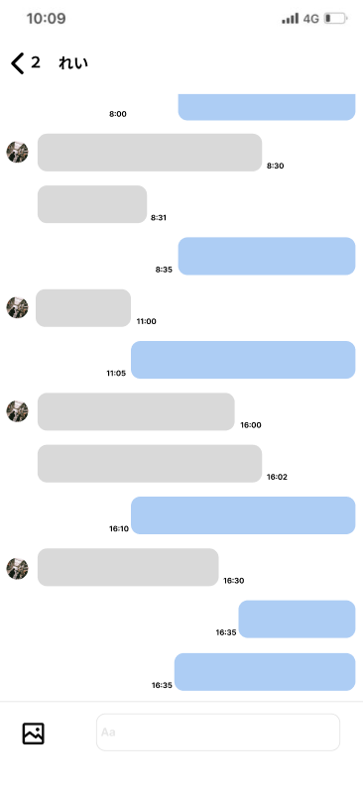
 |  |  | ③ | ユーザーネーム | 文字列表示 | 全角２０文字 | ユーザーネームを表示
 |  |  | ④ | アイコン | 画像 | - | アイコン画像を表示
 |  |  | ⑤ | メッセージ(相手) | 文字列表示 | 全角５００文字 | 相手側のメッセージを表示j
④
 |  |  | ⑥ | メッセージ送信時間 | 文字列表示 | 半角５文字 | メッセージの送信時間を表示j
⑥
 |  |  | ⑦ | メッセージ(自分) | 文字列表示 | 全角５００文字 | 自分側のメッセージを表示
⑤
 |  |  | ⑧ | 画像 | ボタン | - | 画像を選択する
 |  |  | ⑨ | メッセージ入力 | テキストボックス | - | メッセージを入力

⑦

 |  |  | 操作手順

 |  |  | 1 | 戻るボタンを押下する
 |  |  |  | ⇒メッセージ一覧画面へ遷移する
 |  |  | 2 | 画像ボタンを押下する
 |  |  |  | ⇒画像一覧から画像を選択する
 |  |  | 3 | テキストボックスにメッセージを入力する

⑧
⑨

(G-6)投稿画面
画面レイアウト定義
共通情報 | システム名 | 学内交流サイト |  |  |  | 作成者 | 中島 伶
 | 工程名 | システム設計 |  |  |  | 作成日付 | 2023-05-12
①
 | ドキュメント名 | 学内交流サイト システム設計書 |  |  |  | バージョン | v1.0
書誌情報 | 画面ID | G-6 |  |  |  | 更新者
 | 画面の名称 | 投稿画面 |  |  |  | 更新日付
 | 概要 | 学内交流サイトの投稿画面を示す
レイアウト図 |  |  | 識別ID | ラベル | 画面部品の種類 | 表示範囲 | 画面部品の説明
 |  |  | ① | ロゴ | 画像 | - | ロゴ画像を表示
 |  |  | ② | 投稿 | ボタン | - | 投稿を完了し、ホーム画面へ遷移する
 |  |  | ③ | 選択画像 | 画像 | - | 画像一覧から選択された画像を表示
①
 |  |  | ④ | コメント | テキストボックス | - | 投稿内容を入力するテキストボックス
 |  |  | ⑤ | 画像一覧 | 画像 | - | デバイス内の画像一覧を表示
②
 |  |  | ⑥ | ホーム | ボタン | - | ホーム画面へ遷移する
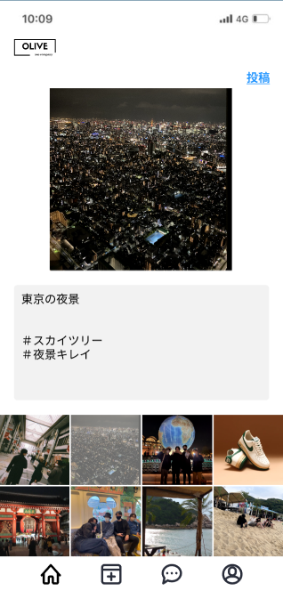
 |  |  | ⑦ | 投稿 | ボタン | - | 現画面なので、何も起こらない
 |  |  | ⑧ | メッセージ | ボタン | - | メッセージ画面へ遷移する
 |  |  | ⑨ | マイページ | ボタン | - | マイページ画面へ遷移する

③

④

 |  |  | 操作手順

⑤
 |  |  | 1 | 画像を選択する
 |  |  | 2 | 投稿内容を入力する（なくても可）
 |  |  | 3 | 投稿画像、内容を確認し、「投稿」ボタンを押下
 |  |  |  | ⇒投稿完了し、ホーム画面へ遷移する

c

⑥
⑦
⑧
⑨

(G-7)マイページ画面
画面レイアウト定義
共通情報 | システム名 | 学内交流サイト |  |  |  | 作成者 | 中島 伶
 | 工程名 | システム設計 |  |  |  | 作成日付 | 2023-05-12
①
 | ドキュメント名 | 学内交流サイト システム設計書 |  |  |  | バージョン | v1.0
書誌情報 | 画面ID | G-7 |  |  |  | 更新者
 | 画面の名称 | マイページ画面 |  |  |  | 更新日付
 | 概要 | 学内交流サイトのマイページ画面を示す
レイアウト図 |  |  | 識別ID | ラベル | 画面部品の種類 | 表示範囲 | 画面部品の説明
①
 |  |  | ① | ロゴ | 画像 | - | ロゴ画像を表示
 |  |  | ② | アイコン | 画像 | - | アイコン画像を表示
③
 |  |  | ③ | ユーザーネーム | 文字列表示 | 全角２０文字 | ユーザーネームを表示
④
 |  |  | ④ | 自己紹介 | 文字列表示 | 全角１００文字 | 自己紹介を表示
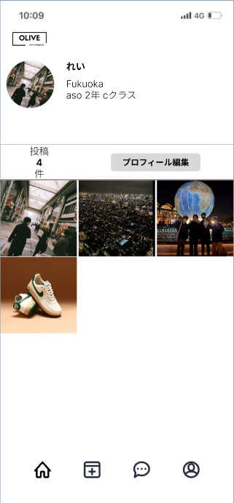
 |  |  | ⑤ | 投稿件数 | 文字列表示 | 全角１０文字 | 投稿件数を表示
②
 |  |  | ⑥ | プロフィール編集 | ボタン | - | プロフィール編集のモーダルウィンドウを表示
 |  |  | ⑦ | 投稿一覧 | 画像 | - | 投稿一覧を表示。押下で投稿全体を表示
⑥
 |  |  | ⑧ | ホーム | ボタン | - | ホーム画面へ遷移する
⑤
 |  |  | ⑨ | 投稿 | ボタン | - | 投稿画面へ遷移する
 |  |  | ⑩ | メッセージ | ボタン | - | メッセージ画面へ遷移する
 |  |  | ⑪ | マイページ | ボタン | - | 現画面なので、何も起こらない
⑦
 |  |  | ⑫ | 完了 | ボタン | - | プロフィール編集を完了する。もーだうウィンドウを閉じる
 |  |  | ⑬ | アイコン | 画像 | - | 押下でアイコン画像を変更する
 |  |  | ⑮ | ユーザーネーム入力 | テキストボックス | - | ユーザーネームを入力するテキストボックス
 |  |  | ⑯ | 自己紹介入力 | エキスとボックス | - | 自己紹介を入力するテキストボックス

 |  |  | 操作手順

 |  |  |  | プロフィール編集手順

 |  |  | 1 | 「プロフィール編集」ボタンを押下する
 |  |  | 2 | 画像、名前、自己紹介を変更する
 |  |  | 3 | 確認後「完了」ボタンを押下する
 |  |  |  | ⇒モーダルウィンドウを閉じ、マイページを更新する

⑫
⑨
⑧
⑩
⑪
⑬

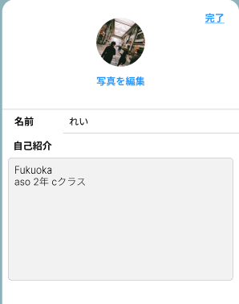

⑭

⑮

